Indledning
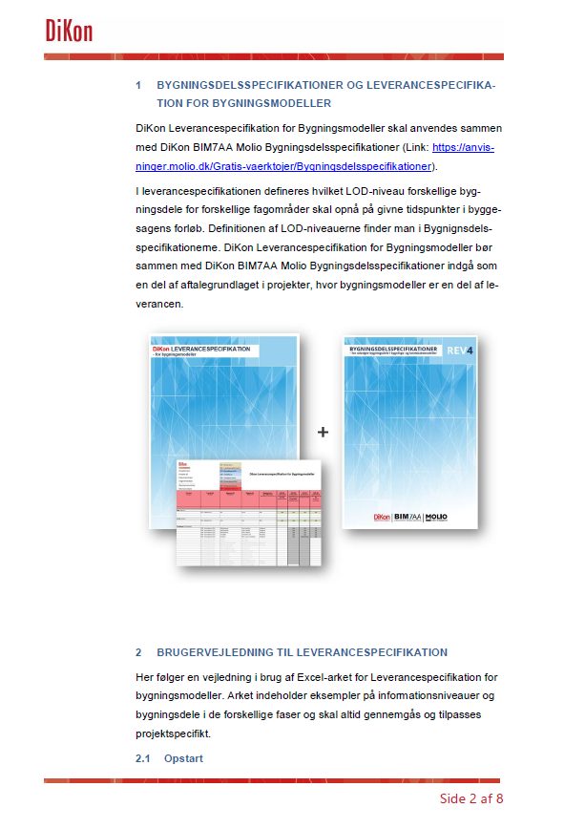
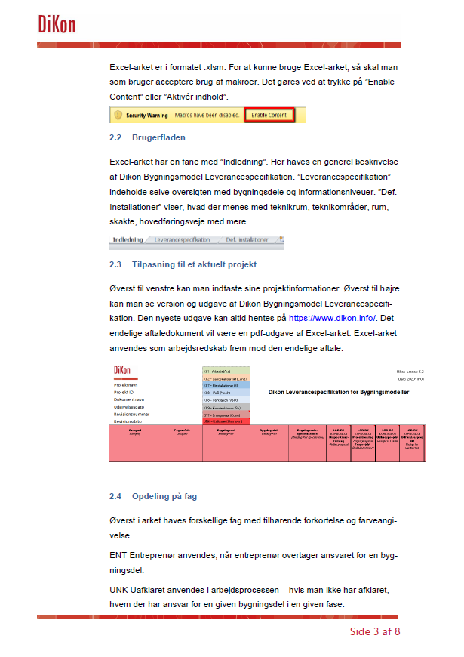
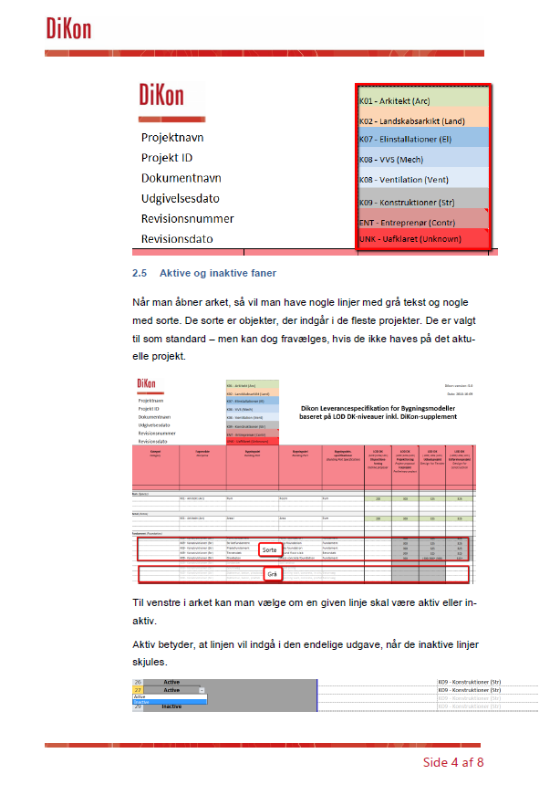
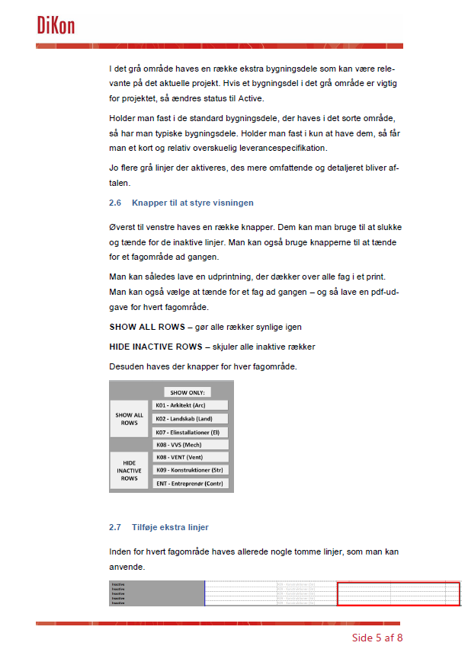
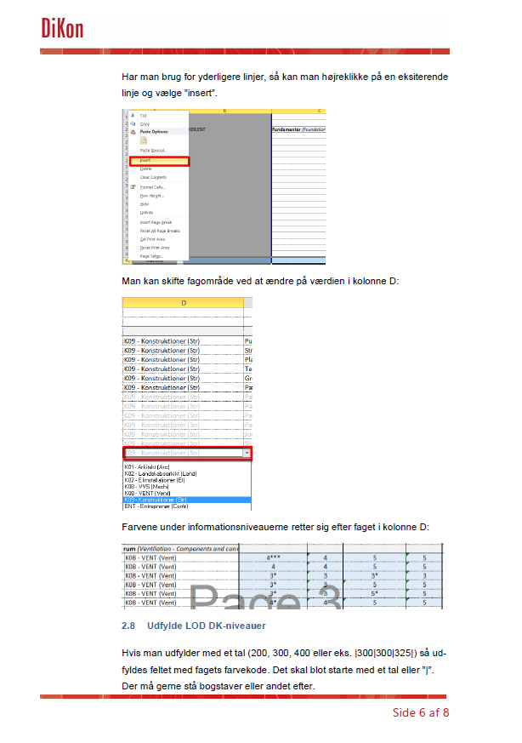
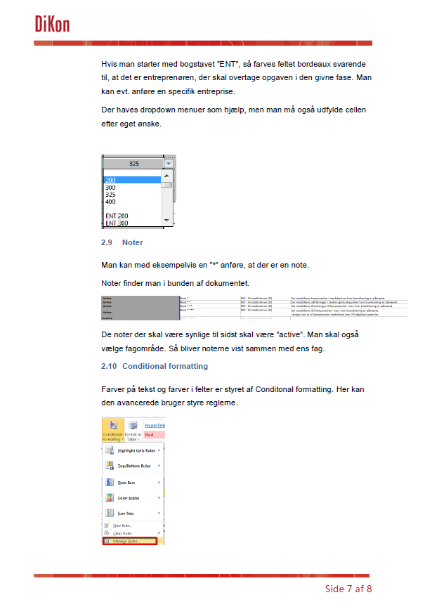
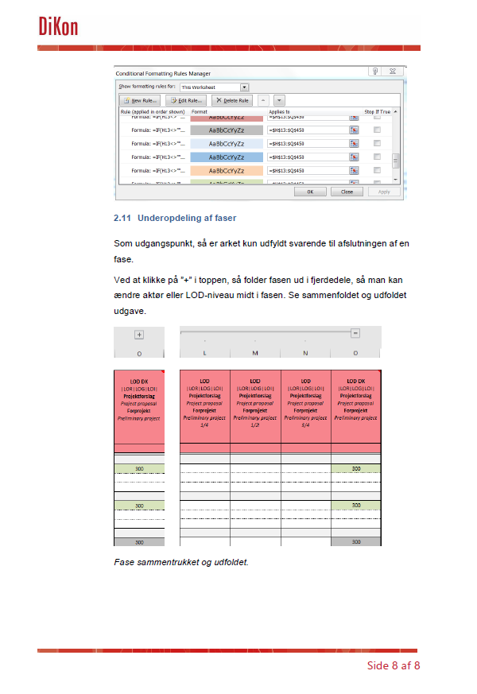

DiKon LEVERANCESPECIFIKATION
- for bygningsmodeller
VERSION 5.3
16. MARTS 2022
Send Feedback til DiKon omkring Leverancespecifikation

Leverancespecifikation
SHOW ONLY:
Send feedback til DiKon omkring Leverancespecifikation
 |  |  |  |  |  |  |  |  |  |  |  |  |  |  | Active-
 |  |  |  | K01 - Arkitekt (Arc) |  |  |  |  |  | DiKon-version: 5.3 |  |  |  |  | Inactive | 200
 |  |  |  | K02 - Landskabsarkikt (Land) |  |  |  |  |  | Dato: 2022-03-16 |  |  |  |  |  | 300
 |  | Projektnavn |  | K07 - Elinstallationer (El) |  |  |  |  |  |  |  |  |  |  | Tilvalgt | 325
 |  | Projekt ID |  | K08 - VVS (Mech) |  |  | Dikon Leverancespecifikation for Bygningsmodeller |  |  |  |  |  |  |  | Fravalgt | 400
 |  | Dokumentnavn |  | K08 - Ventilation (Vent) |  |  |  |  |  |  |  |  |  |  | -
 |  | Udgivelsesdato |  | K09 - Konstruktioner (Str) |  |  |  |  |  |  |  |  |  |  |  | ENT 200
 |  | Revisionsnummer |  | ENT - Entreprenør (Contr) |  |  |  |  |  |  |  |  |  |  |  | ENT 300
 |  | Revisionsdato |  | UNK - Uafklaret (Unknown) |  |  |  |  |  |  |  |  |  |  |  | ENT 325
Active / Inactive | Sortering / Sorting | Kategori Category | Fagområde Discipline | Bygningsdel Building Part | Bygningsdel Building Part | Bygningsdels- specifikationer (Building Part Specification) | LOD DK |LOR|LOG|LOI| Dispositions- forslag Outline proposal | LOD DK |LOR|LOG|LOI| Projektforslag Project proposal Forprojekt Preliminary project | LOD DK |LOR|LOG|LOI| Udbudsprojekt Design for Tender | LOD DK |LOR|LOG|LOI| Udførelsesprojekt Design for construction | LOD DK |LOR|LOG|LOI| As-Built | LOD DK |LOR|LOG|LOI| Udførelse Excecution | Kommentar Comment | Præcisering af modelleringsomfang Clarification of modelling scope |  | ENT 400
Active- | K01,ENT | Rum (Spaces)
Active- |  |  | K01 - Arkitekt (Arc) | Rum | Room | Rum | 200 | 300 | 325 | 325 |  |  |  |  |  | UNK 200
Active- |  |  |  |  |  |  |  |  |  |  |  |  |  |  |  | UNK 300
Inactive |  |  |  |  |  |  |  |  |  |  |  |  |  |  |  | UNK 325
Active- | K01,ENT | Areal (Areas) |  |  |  |  |  |  |  |  |  |  |  |  |  | UNK 400
Active- |  |  | K01 - Arkitekt (Arc) | Areal | Area | Rum | 200 | 300 | 325 | 325
Inactive |  |  |  |  |  |  |  |  |  |  |  |  |  |  |  | UNKNOWN
Inactive
Active- | K09,ENT | Fundament (Foundation) |  |  |  |  |  |  |  |  |  |  |  |  |  | ENTER FREE TEXT
Active- |  |  | K09 - Konstruktioner (Str) | Punktfundament | Point foundation | Fundament |  | 300 | 325 | 325
Active- |  |  | K09 - Konstruktioner (Str) | Stribefundament | Strip foundation | Fundament |  | 300 | 325 | 325
Active- |  |  | K09 - Konstruktioner (Str) | Pladefundament | Plate foundation | Fundament |  | 300 | 325 | 325
Active- |  |  | K09 - Konstruktioner (Str) | Terrændæk | Ground floor slab | Betondæk |  | 300 | 325 | 325
Active- |  |  | K09 - Konstruktioner (Str) | Grovbeton | Mass concrete foundation | Fundament |  | 300 | |300|300*|300| | 325*
Inactive |  |  | K09 - Konstruktioner (Str) | Jordanker | Soil anchor |  |  | 300 | 300**/300
UDFYLDES PROJEKTSPECIFIKT
Inactive |  |  | K09 - Konstruktioner (Str) | Spunsvæg | Sheet piling |  |  | 300 | 300**/300
Inactive |  |  | K09 - Konstruktioner (Str) | Støttemur, beton, pladsstøbt | Retaining wall, concrete, in situ | Betonvæg |  | 300 | 325
Inactive |  |  | K09 - Konstruktioner (Str) | Støttemur, beton, præfab | Retaining wall, concrete, prefab | Betonvæg |  | 300*** | 325***
Inactive |  |  | K09 - Konstruktioner (Str) | Grube og sump, præfab | Pit, sump, prefab |  |  | 300*** | 325***
Inactive |  |  | K09 - Konstruktioner (Str) | Grube og sump, pladsstøbt | Pit, sump, in situ |  |  | 300 | 325
Inactive |  |  | K09 - Konstruktioner (Str) | Tunnelelement, beton, præfab | Tunnel precast element |  |  | 300*** | 325***
Inactive |  |  | K09 - Konstruktioner (Str) | Pælehoved, beton | Pile head, concrete |  |  | 300 | |300**|300*|300|
Inactive |  |  | K09 - Konstruktioner (Str) | Pæl, boret, beton | Pile, bored, concrete |  |  | 300 | |300**|300*|300|
Inactive |  |  | K09 - Konstruktioner (Str) | Pæl, rammet, beton | Pile, drived, concrete |  |  | 300 | |300**|300*|300|
Inactive |  |  | K09 - Konstruktioner (Str) | Pæl, rammet, stål | Pile, drived, steel |  |  | 300 | |300**|300*|300|
Inactive |  |  | K09 - Konstruktioner (Str) | Punktfundament, præfab | Point foundation, prefab | Fundament |  | 300*** | 325***
Inactive |  |  | K09 - Konstruktioner (Str) | Punktfundament, pladsstøbt | Point foundation, in situ | Fundament |  | 300 | 325***
Inactive |  |  | K09 - Konstruktioner (Str) | Isolering på fundament | Insulation on foundation |  |  |  | 300
Inactive |  |  | K09 - Konstruktioner (Str) | Korrugeret rør i fundament, præfab | Corrug. pipe found. prefab | Fundament |  | 300 | 325
Inactive |  |  | K09 - Konstruktioner (Str) | Armering i korr. rør i fundament, pladsst. | Reinf. in corrug. pipe found. Prefab | Fundament |  |  | 325
Inactive |  |  | K09 - Konstruktioner (Str) | Korrugeret rør i fundament, pladsst. | Corrug. pipe found. in situ | Fundament |  | 300 | 325
Inactive |  |  | K09 - Konstruktioner (Str) | Armering i korr. rør i fundament, pladsst. | Reinf. in corrug. pipe found. in situ | Fundament |  |  | 325
Inactive |  |  | K09 - Konstruktioner (Str) | 3D-armering, fundament, præfab | 3D reinfor. found., prefab. | Fundament |  |  | 325
Inactive |  |  | K09 - Konstruktioner (Str) | 3D-armering, fundament, pladsst. | 3D reinfor. found., in situ | Fundament |  |  | 325
Inactive |  |  | K09 - Konstruktioner (Str)
Inactive |  |  | K09 - Konstruktioner (Str)
Inactive |  |  | K09 - Konstruktioner (Str)
Inactive |  |  | K09 - Konstruktioner (Str)
Inactive |  |  | K09 - Konstruktioner (Str)
Active- | K01,K09,ENT | Væg (Wall)
Active- |  |  | K01 - Arkitekt (Arc) | Bærende væg | Load bearing wall | Væg | 200*
Active- |  |  | K01 - Arkitekt (Arc) | Let væg | Partition wall | Væg | 200* | 300 | 325 | 325
Active- |  |  | K09 - Konstruktioner (Str) | Betonvæg, præfab | Concrete wall, prefab | Betonvæg |  | 300*** | 300*** | ENT 325
Active- |  |  | K09 - Konstruktioner (Str) | Betonvæg, pladsstøbt | Concrete wall, in situ | Betonvæg |  | 300 | 325 | 325
Inactive |  |  | K09 - Konstruktioner (Str) | Betonfals i betonbagvæg | Rabbet in concrete back wall |  |  |  | 300/325*******
Inactive |  |  | K01 - Arkitekt (Arc) | Betonfals i betonbagvæg | Rabbet in concrete back wall |  |  | 300*******
Inactive |  |  | K09 - Konstruktioner (Str) | Muret væg | Masonry |  |  | 300 | 325****
Inactive |  |  | K09 - Konstruktioner (Str) | Filigranvæg | Filigran wall | Betondæk |  | 300 | 300
Inactive |  |  | K09 - Konstruktioner (Str) | Letbetonvæg, præfab | Light weight concrete, prefab | Betonvæg |  | 300*** | 325***
Inactive |  |  | K09 - Konstruktioner (Str) | Letbetonvæg, pladsfabrikeret | Light weight concrete, in situ | Betonvæg |  | 300 | 325***
Inactive |  |  | K09 - Konstruktioner (Str) | Betonvæg, sandwich, præfab | Concrete wall, sandwich, prefab | Betonvæg |  | 300*** | 325***
Inactive |  |  | K09 - Konstruktioner (Str) | Betonvæg, forplade, præfab | Concrete wall, front plate, prefab | Betonvæg |  | 300*** | 325***
Inactive |  |  | K09 - Konstruktioner (Str) | Betonvæg, præfab, A113, 3L | Concrete wall prefab, A113, 3L | Betonvæg |  | 300*** | 325***
Inactive |  |  | K09 - Konstruktioner (Str) | Betonvæg, præfab, A113, 3R | Concrete wall prefab, A113, 3R | Betonvæg |  | 300*** | 325***
Inactive |  |  | K09 - Konstruktioner (Str) | Betonvæg, præfab, A113, 4L | Concrete wall prefab, A113, 4L | Betonvæg |  | 300*** | 325***
Inactive |  |  | K09 - Konstruktioner (Str) | Betonvæg, præfab, A113, 4R | Concrete wall prefab, A113, 4R | Betonvæg |  | 300*** | 325***
Inactive |  |  | K09 - Konstruktioner (Str) | Skaktelement, beton, præfab | Shaft element, concrete, prefab | Betonvæg |  | 300*** | 325***
Inactive |  |  | K09 - Konstruktioner (Str) | Dilatationsfuge i væg | Expansion joint, wall | Betonvæg |  | 300 | 300
Inactive |  |  | K09 - Konstruktioner (Str) | Korrugeret rør i prefab væg | Corrugated pipe, prefab wall | Betonvæg |  | 300 | 325***
Inactive |  |  | K09 - Konstruktioner (Str) | Armering i korru. rør i prefab væg | Reinf. in. corrug. pipe in prefab wall | Betonvæg |  |  | 325
Inactive |  |  | K09 - Konstruktioner (Str) | Korrugeret rør i pladsst. Væg | Corrugated pipe, in situ wall | Betonvæg |  | 300 | 325
Inactive |  |  | K09 - Konstruktioner (Str) | Armering i korru. rør i pladsst. Væg | Reinf. in. corrug. pipe in in situ wall | Betonvæg |  |  | 325
Inactive |  |  | K09 - Konstruktioner (Str) | Understøbning under væg | Grout under wall | Betonvæg |  | 300 | 300*
Inactive |  |  | K09 - Konstruktioner (Str) | Indstøbningsdel i væg, præfab | Embed in wall, prefab | Betonvæg |  | 300 | 325***
Inactive |  |  | K09 - Konstruktioner (Str) | Indstøbningsdel i væg, pladsst. | Embed in wall, in situ | Betonvæg |  | 300 | 325
Inactive |  |  | K09 - Konstruktioner (Str) | 3D-armering, betonvæg, præfab | 3D reinfor. in prefab con. wall | Betonvæg |  |  | 325
Inactive |  |  | K09 - Konstruktioner (Str) | 3D-armering, betonvæg, pladsst. | 3D reinfor. in in situ con. wall | Betonvæg |  |  | 325
Inactive |  |  | K09 - Konstruktioner (Str) | Isolering på væg i terræn | Insulation on wall (terrain) |  |  |  | 300
Inactive |  |  | K09 - Konstruktioner (Str)
Inactive |  |  | K09 - Konstruktioner (Str)
Inactive |  |  | K09 - Konstruktioner (Str)
Active- | K01,K09,ENT | Bjælke (Beam)
Active- |  |  | K01 - Arkitekt (Arc) | Bjælke | Beam | Betonbjælke/Stålbjælke | 200*
Active- |  |  | K09 - Konstruktioner (Str) | Betonbjælke, præfab | Prefab. Beam | Betonbjælke |  | 300*** | 300*** | ENT 325***
Active- |  |  | K09 - Konstruktioner (Str) | Betonbjælke, pladsstøbt | In situ beam | Betonbjælke |  | 300 | 325 | 325
Active- |  |  | K09 - Konstruktioner (Str) | Stålbjælke | Steel beam | Stålbjælke |  | 300 | 325***** | 325*****
Active- |  |  | K09 - Konstruktioner (Str) | Kompositbjælke, stål-beton | Composite beam | Stålbjælke |  | 300 | 300 | ENT 325***
Inactive |  |  | K09 - Konstruktioner (Str) | Træbjælke | Timber beam |  |  | 300 | 325
Inactive |  |  | K09 - Konstruktioner (Str) | Murværksbjælke | Masonry beam |  |  | 300 | 325****
Inactive |  |  | K09 - Konstruktioner (Str) | Betonbjælke, præfab A113, 3L | Concr. beam, prefab A113, 3L | Betonbjælke |  | 300*** | 325***
Inactive |  |  | K09 - Konstruktioner (Str) | Betonbjælke, præfab A113, 3R | Concr. beam, prefab A113, 3R | Betonbjælke |  | 300*** | 325***
Inactive |  |  | K09 - Konstruktioner (Str) | Betonbjælke, præfab A113, 4L | Concr. beam, prefab A113, 4L | Betonbjælke |  | 300*** | 325***
Inactive |  |  | K09 - Konstruktioner (Str) | Betonbjælke, præfab A113, 4R | Concr. beam, prefab A113, 4R | Betonbjælke |  | 300*** | 325***
Inactive |  |  | K09 - Konstruktioner (Str) | Brandisolering på betonbjælke | Fire protection, concrete beam |  |  | 300 | 300
Inactive |  |  | K09 - Konstruktioner (Str) | Brandisolering på stålbjælke | Fire protection, steel beam |  |  | 300 | 300
Inactive |  |  | K09 - Konstruktioner (Str) | Brandisolering på kompositbjælke | Fire protection, composite beam |  |  | 300 | 300
Inactive |  |  | K09 - Konstruktioner (Str) | 3D-armering, betonbjælke, præfab | 3D reinfor. con. beam, pref. | Betonbjælke |  |  | 325
Inactive |  |  | K09 - Konstruktioner (Str) | 3D-armering, betonbjælke, pladsst. | 3D reinfor. con. beam, in situ. | Betonbjælke |  |  | 325
Inactive |  |  | K09 - Konstruktioner (Str)
Inactive |  |  | K09 - Konstruktioner (Str)
Inactive |  |  | K09 - Konstruktioner (Str)
Active- | K01,K09,ENT | Søjle (Column)
Active- |  |  | K01 - Arkitekt (Arc) | Søjle | Column | Betonsøjle/Stålsøjle | 200*
Active- |  |  | K09 - Konstruktioner (Str) | Betonsøjle, præfab | Prefab. Column | Betonsøjle |  | 300*** | 300*** | ENT 325***
Active- |  |  | K09 - Konstruktioner (Str) | Betonsøjle, pladsstøbt | Insitu column | Betonsøjle |  | 300 | 325 | 325
Active- |  |  | K09 - Konstruktioner (Str) | Stålsøjle | Steel column | Stålsøjle |  | 300 | 325***** | 325*****
Inactive |  |  | K09 - Konstruktioner (Str) | Kompositsøjle, stål-beton | Composite column | Stålsøjle |  | 300 | 300
Inactive |  |  | K09 - Konstruktioner (Str) | Træsøjle | Timber column |  |  | 300 | 325
Inactive |  |  | K09 - Konstruktioner (Str) | Betonsøjle, præfab A113, 3L | Concr. column, prefab A113, 3L | Betonsøjle |  | 300*** | 325***
Inactive |  |  | K09 - Konstruktioner (Str) | Betonsøjle, præfab A113, 3R | Concr. column, prefab A113, 3R | Betonsøjle |  | 300*** | 325***
Inactive |  |  | K09 - Konstruktioner (Str) | Betonsøjle, præfab A113, 4L | Concr. column, prefab A113, 4L | Betonsøjle |  | 300*** | 325***
Inactive |  |  | K09 - Konstruktioner (Str) | Betonsøjle, præfab A113, 4R | Concr. column, prefab A113, 4R | Betonsøjle |  | 300*** | 325***
Inactive |  |  | K09 - Konstruktioner (Str) | Korrugeret rør i præfab søjle | Corrugated pipe, prefab columns |  |  | 300 | 325***
Inactive |  |  | K09 - Konstruktioner (Str) | Armering i korru. rør i præfab. søjl. | Reinf. in. corr. pipe in prefab col. |  |  |  | 325
Inactive |  |  | K09 - Konstruktioner (Str) | Korrugeret rør i pladsst. Søjle | Corrugated pipe, in situ column |  |  | 300 | 325
Inactive |  |  | K09 - Konstruktioner (Str) | Armering i korru. rør i pladsst. søjl. | Reinf. in. corr. pipe in in situ col. |  |  |  | 325
Inactive |  |  | K09 - Konstruktioner (Str) | Understøbning under prefab søjle | Grout under prefab column |  |  | 300 | 300*
Inactive |  |  | K09 - Konstruktioner (Str) | Brandisolering af betonsøjle | Fire protection of concrete column |  |  | 300 | 300
Inactive |  |  | K09 - Konstruktioner (Str) | Brandisolering af stålsøjle | Fire protection of steel column |  |  | 300 | 300
Inactive |  |  | K09 - Konstruktioner (Str) | Brandisolering af kompositsøjle | Fire protect. of composite column |  |  | 300 | 300
Inactive |  |  | K09 - Konstruktioner (Str) | 3D-armering, betonsøjle, præfab | 3D reinfor. con. columns, pref. | Betonsøjle |  |  | 325
Inactive |  |  | K09 - Konstruktioner (Str) | 3D-armering, betonsøjle, pladsst. | 3D reinfor. con. column, in situ | Betonsøjle |  |  | 325
Inactive |  |  | K09 - Konstruktioner (Str)
Inactive |  |  | K09 - Konstruktioner (Str)
Inactive |  |  | K09 - Konstruktioner (Str)
Active- | K01,K09,ENT | Dæk, rampe og altan (Slab, slope and balcony)
Active- |  |  | K01 - Arkitekt (Arc) | Etageadskillelse | Floor | Gulv | 200*
Active- |  |  | K09 - Konstruktioner (Str) | Huldæk, beton, præfab | Prefab. concrete hollow slab | Betondæk |  | 300*** | 300*** | ENT 300***
Active- |  |  | K09 - Konstruktioner (Str) | Betondæk, pladsstøbt | In situ slab | Betondæk |  | 300 | 325 | 325
Inactive |  |  | K09 - Konstruktioner (Str) | Filigrandæk | Filigran slab | Betondæk |  | 300 | 300
Inactive |  |  | K09 - Konstruktioner (Str) | Huldæk, betonkonstruktion, A113 3L | Hollow core slab, A113 3L | Betondæk |  | 300*** | 325***
Inactive |  |  | K09 - Konstruktioner (Str) | Huldæk, betonkonstruktion, A113 4L | Hollow core slab, A113 4L | Betondæk |  | 300*** | 325***
Inactive |  |  | K09 - Konstruktioner (Str) | Huldæk, betonkonstruktion, A113 5 | Hollow core slab, A113 5 | Betondæk |  | 300*** | 300***
Inactive |  |  | K09 - Konstruktioner (Str) | Huldæk, udvekslingsbjælke A113 5 | Hollow core, exch. beam, A113 5 |  |  | 300*** | 300***
Inactive |  |  | K09 - Konstruktioner (Str) | TT-dæk, beton | TT prefab concrete slab |  |  | 300*** | 325***
Inactive |  |  | K09 - Konstruktioner (Str) | Overbeton/afretning | Top layer |  |  | 300 | 300*
Inactive |  |  | K09 - Konstruktioner (Str) | Dilatationsfuge i dæk | Expansion joint in slabs |  |  | 300 | 300
Inactive |  |  | K09 - Konstruktioner (Str) | 3D-armering, betondæk, pladsst. | 3D reinfor. con. slab, in situ |  |  |  | 325
Active- |  |  | K01 - Arkitekt (Arc) | Rampe | Slope | Trappe og Rampe | 200*
Inactive |  |  | K09 - Konstruktioner (Str) | Betonrampe, præfab | Concrete ramp, prefab | Betondæk |  | 300*** | 325***
Inactive |  |  | K09 - Konstruktioner (Str) | Betonrampe, pladsstøbt | Concrete, ramp, in situ | Betondæk |  | 300 | 325
Inactive |  |  | K09 - Konstruktioner (Str) | 3D-armering, betonrampe, præfab | 3D reinfor. con. ramp, pref. | Betondæk |  |  | 325
Inactive |  |  | K09 - Konstruktioner (Str) | 3D-armering, betonrampe, pladsst. | 3D reinfor. con. ramp, in situ | Betondæk |  |  | 325
Inactive |  |  | K09 - Konstruktioner (Str) | Betonrampe, isolering | Concrete ramp, insulation |  |  |  | 300
Active- |  |  | K01 - Arkitekt (Arc) | Altan | Balcony | Trappe og Rampe | 200*
Inactive |  |  | K09 - Konstruktioner (Str) | Betonaltan, præfab | Concrete, balcony, prefab | Betondæk |  | 300*** | 325***
Inactive |  |  | K09 - Konstruktioner (Str) | Betonaltan, pladsstøbt | Concrete, balcony, in situ | Betondæk |  | 300 | 325
Inactive |  |  | K09 - Konstruktioner (Str) | 3D-armering, betonrampe, præfab | 3D reinfor. con. ramp, pref. | Betondæk |  |  | 325
Inactive |  |  | K09 - Konstruktioner (Str) | 3D-armering, betonrampe, pladsst. | 3D reinfor. con. ramp, in situ | Betondæk |  |  | 325
Inactive |  |  | K09 - Konstruktioner (Str) | Stålplade, massiv | Steel plate, solid |  |  | 300 | 325******
Inactive |  |  | K09 - Konstruktioner (Str) | Dørkplade, stål | Checker plate, steel |  |  | 300 | 325******
Inactive |  |  | K09 - Konstruktioner (Str) | Gitterrist, stål | Grating, steel |  |  | 300 | 325******
Inactive |  |  | K09 - Konstruktioner (Str) | Trapezplade, stål | Trapezoid plate, steel |  |  | 300 | 325******
Inactive |  |  | K09 - Konstruktioner (Str) | Træplade | Timber plate |  |  | 300 | 325
Inactive
Inactive
Inactive
Inactive
Inactive
Inactive
Active- | K01,ENT | Tag (Roof)
Active- |  |  | K01 - Arkitekt (Arc) | Tag | Roof | Tag | 200* | 300 | 325 | 325
Inactive |  |  | K01 - Arkitekt (Arc) | Solceller | Roof | Tag |  | 300 | 300 | 300
Inactive
Inactive
Active- | K01,K09,ENT | Trappe og værn (Stairs and hand railing)
Active- |  |  | K01 - Arkitekt (Arc) | Ståltrappe | Steel stairs | Trappe og Rampe | 200* | 300 | 300 | 325
Active- |  |  | K01 - Arkitekt (Arc) | Betontrappe, præfab | Concrete, stairs, prefab | Trappe og Rampe | 200* | 300 | 300 | ENT 325
Inactive |  |  | K09 - Konstruktioner (Str) | Betontrappe, præfab | Concrete, stairs, prefab | Betonbjælke
Active- |  |  | K01 - Arkitekt (Arc) | Betontrappe, pladsstøbt | Concrete, stairs, in situ | Trappe og Rampe | 200*
Active- |  |  | K09 - Konstruktioner (Str) | Betontrappe, pladsstøbt | Concrete, stairs, in situ | Betonbjælke |  | 300 | 325 | 325
Inactive |  |  | K09 - Konstruktioner (Str) | 3D-armering, stairs, pladsst. | 3D reinfor. con. stairs, in situ | Betonbjælke |  |  | 325
Active- |  |  | K01 - Arkitekt (Arc) | Værn | Hand railing | Trappe og Rampe | 200* | 300 | 300 | ENT325
Inactive |  |  | K09 - Konstruktioner (Str) | Værn | Hand railing | Trappe og Rampe
Inactive |  |  | K01 - Arkitekt (Arc) | Fast stige og lejder, stål | Fixed stairs and escape stairs, steel | Trappe og Rampe |  | 300 | 300
Inactive |  |  | K09 - Konstruktioner (Str) | Fast stige og lejder, stål | Fixed stairs and escape stairs, steel | Trappe og Rampe
Active- | K01,ENT | Komplettering (Completion)
Active- |  |  | K01 - Arkitekt (Arc) | Dør | Door | Dør | 200* | 300 | 325 | 325
Active- |  |  | K01 - Arkitekt (Arc) | Port | Gate | Dør | 200* | 300 | 325 | 325
Active- |  |  | K01 - Arkitekt (Arc) | Vindue | Window | Vindue | 200* | 300 | 325 | 325
Active- |  |  | K01 - Arkitekt (Arc) | Ovenlys | Toplight | Vindue | 200* | 300 | 325 | 325
Active- |  |  | K01 - Arkitekt (Arc) | Gulv | Flooring | Gulv |  | 300 | 325 | 325
Active- |  |  | K01 - Arkitekt (Arc) | Loft | Ceiling | Gulv |  | 300 | 325 | 325
Active- |  |  | K01 - Arkitekt (Arc) | Altan | Balcony | Trappe og Rampe | 200* |  |  | 325
Active- |  |  | K01 - Arkitekt (Arc) | Værn | Railing | Trappe og Rampe | 200* | 300 | 300 | ENT 325
Active- |  |  | K01 - Arkitekt (Arc) | Kvist | Dormer | Tag | 200* | 300 | 325 | 325
Inactive |  |  | K01 - Arkitekt (Arc) | Hulobjekt i bærende konstruktioner |  |  |  | 300******** | 325********
Inactive |  |  | K01 - Arkitekt (Arc) | Inddækninger inkl. brandisolering | Flashing |  |  |  | 325 | 325
Active- | K01,ENT | Overflade (Surface)
Active- |  |  | K01 - Arkitekt (Arc) | Udvendig og indvendig vægoverflade | Exterior and interior wall surface | Væg |  |  | 325 | 325
Active- |  |  | K01 - Arkitekt (Arc) | Dæk- og gulvoverflade | Slap and floor surface | Gulv |  |  | 325 | 325
Active- |  |  | K01 - Arkitekt (Arc) | Loft, overflade | Ceiling, surface | Gulv |  |  | 325 | 325
Active- |  |  | K01 - Arkitekt (Arc) | Tag, overflade | Roof, surface | Tag |  |  | 325 | 325
Inactive |  |  | K01 - Arkitekt (Arc) | Belægning | Surface |  |  |  | 325

Active- | K01,ENT | Komponenter, K01-ARK (Components)
Active- |  |  | K01 - Arkitekt (Arc) | Fast inventar | Fixture | Inventar | 200* | 300** | 325 | 325
Active- |  |  | K01 - Arkitekt (Arc) | Løst inventar | Fixture | Inventar | 200* | 300** | 325 | 325
Active- |  |  | K01 - Arkitekt (Arc) | Sanitet | Sanitation | VVS-komponent | 200* | 300
Active- |  |  | K08 - VVS (Mech) | Sanitet | Sanitation | VVS-komponent |  |  | 325 | 325
Inactive |  |  | K01 - Arkitekt (Arc) | Slangevinder | Fire hose box | VVS-komponent |  | 300
Active- | K09,ENT | Øvrige, K09-KON (Miscellaneous K09 STR)
Inactive |  |  | K09 - Konstruktioner (Str) | Leje | Bearing |  |  | 300 | 300
Active- |  |  | K09 - Konstruktioner (Str) | Kantudstøbninger og mindre støbninger | Minor in-situ castings
Active- |  |  | K09 - Konstruktioner (Str) | Understøbning | Grouting
Inactive
Inactive
Active- | K02,ENT | Landskab (Landscape)
Active- |  |  | K02 - Landskabsarkikt (Land) | Landskab - Overflader | Landscape - Surface | Overflader på udeareal i landskab | 200 | 300 | 325 | 325
Active- |  |  | K02 - Landskabsarkikt (Land) | Beplantning | Landscape - Planting | Beplantning i landskab |  | 300 | 325 | 325
Active- |  |  | K02 - Landskabsarkikt (Land) | Trappe og Støttemur i landskab udført i standardblokke/elementer - ikke konstruktiv | Landscape - Staircase and retaining wall - Standard blocks/elements | Trappe og Støttemur i landskab |  | 300 | 325 | 325
Active- |  |  | K02 - Landskabsarkikt (Land) | Landskab - Trappe og støttemur - konstruktiv | Landscape - Staircase and retaining wall - Structural | Trappe og Støttemur i landskab | 200 | 300
Active- |  |  | K09 - Konstruktioner (Str) | Betontrappe, pladsstøbt | Concrete, stairs, in situ | Betonbjælke |  |  | 325 | 325
Active- |  |  | K09 - Konstruktioner (Str) | Støttemur, beton, pladsstøbt | Retaining wall, concrete, in situ | Betonvæg |  |  | 325 | 325
Active- |  |  | K02 - Landskabsarkikt (Land) | Landskab - Inventar | Landscape - Fixtures | Inventar i landskab |  | 300 | 325 | 325
Inactive
Inactive
Inactive
Active- | K07,ENT | EL - Teknikrum/Teknikområder (Technical supplier rooms / Technical areas)
Active- |  | Føringer (Routings) | K07 - Elinstallationer (El) | Kabelbakke og fitting | Cable tray and fitting | El-føringsvej | 200* | 300 | 325 | 325
Active- |  | Føringer (Routings) | K07 - Elinstallationer (El) | Kabelstige og fitting | Cable ladder and fitting | El-føringsvej | 200* | 300 | 325 | 325
Active- |  | Komponenter (Components) | K07 - Elinstallationer (El) | Transformer | Transformer | El-komponent | 200* | 300 | 325 | 325
Active- |  | Komponenter (Components) | K07 - Elinstallationer (El) | Generatoranlæg | Generator | El-komponent | 200* | 300 | 325 | 325
Active- |  | Komponenter (Components) | K07 - Elinstallationer (El) | UPS anlæg | UPS | El-komponent | 200* | 300 | 325 | 325
Active- |  | Komponenter (Components) | K07 - Elinstallationer (El) | Tavle | Switchboard | El-komponent | 200* | 300 | 325 | 325
Active- |  | Komponenter (Components) | K07 - Elinstallationer (El) | Rackskab og krydsfelt | Rack cabinet | El-komponent | 200* | 300 | 325 | 325
Active- |  | Komponenter (Components) | K07 - Elinstallationer (El) | Kabelrør/trækrør 50 mm. og derover | Cable conduit | El-komponent |  |  | 325 | 325
Active- |  | Komponenter (Components) | K07 - Elinstallationer (El) | Central (Nød- og paniklys, IBI, ADK, CTS, ITV, ABDL mv.) | Central | El-komponent |  |  | 325 | 325
Inactive |  | Teknikrum - el - pladsreservation | K07 - Elinstallationer (El) | Teknikrum - el - pladsreservation | Technial rooms - el - space reservation |  | 200 | 200
Inactive |  |  | K07 - Elinstallationer (El)
Inactive |  |  | K07 - Elinstallationer (El)
Active- | K07,ENT | El - Skakte (lodrette hovedføringsveje) inkl. udfletninger (Shafts (vertical main routing) incl. Intersections)
Active- |  | Føringer (Routings) | K07 - Elinstallationer (El) | Kabelbakke og fitting | Cable tray and fitting | El-føringsvej | |200|200**|200|* | |300|300***|300| | 325 | 325
Active- |  | Føringer (Routings) | K07 - Elinstallationer (El) | Kabelstige og fitting | Cable ladder and fitting | El-føringsvej | |200|200**|200|* | |300|300***|300| | 325 | 325
Active- |  | Føringer (Routings) | K07 - Elinstallationer (El) | Kabelrør/trækrør 50 mm. og derover | Cable conduit | El-føringsvej |  |  | 325 | 325
Active- |  | Komponenter (Components) | K07 - Elinstallationer (El) | Central (Nød- og paniklys, IBI, ADK, CTS, ITV, ABDL mv.) | Central | El-komponent |  |  | 325 | 325
Inactive |  | Skakt - el - pladsreservation | K07 - Elinstallationer (El) | Skakt - el - pladsreservation | Shaft - el - space reservation |  | 200 | 200
Inactive |  |  | K07 - Elinstallationer (El)
Inactive |  |  | K07 - Elinstallationer (El)
Inactive |  |  | K07 - Elinstallationer (El)
Active- | K07,ENT | El - Vandrette hoved- og fordelingsførringsveje (Horizontal main routing and distribution)
Active- |  | Føringer (Routings) | K07 - Elinstallationer (El) | Kabelbakke og fitting | Cable tray and fitting | El-føringsvej | |200|200**|200|* | |300|300***|300| | 325 | 325
Active- |  | Føringer (Routings) | K07 - Elinstallationer (El) | Kabelstige og fitting | Cable ladder and fitting | El-føringsvej | |200|200**|200|* | |300|300***|300| | 325 | 325
Active- |  | Føringer (Routings) | K07 - Elinstallationer (El) | Kabelrør/trækrør 50 mm. og derover | Cable conduit | El-føringsvej |  |  | 325 | 325
Active- |  | Komponenter (Components) | K07 - Elinstallationer (El) | Central (Nød- og paniklys, IBI, ADK, CTS, ITV, ABDL mv.) | Central | El-komponent |  |  | 325 | 325
Inactive |  |  | K07 - Elinstallationer (El)
Inactive |  |  | K07 - Elinstallationer (El)
Inactive |  |  | K07 - Elinstallationer (El)
Inactive |  |  | K07 - Elinstallationer (El)
Active- | K07,ENT | El - Komponenter og tilslutninger i rum (Components and connections in rooms)
Active- |  | Føringer (Routings) | K07 - Elinstallationer (El) | Kabelbakke og fitting | Cable tray and fitting | El-føringsvej |  | |300|300***|300| | 325 | 325
Active- |  | Føringer (Routings) | K07 - Elinstallationer (El) | Kabelstige og fitting | Cable ladder and fitting | El-føringsvej |  | |300|300***|300| | 325 | 325
Active- |  | Føringer (Routings) | K07 - Elinstallationer (El) | Installationskanal | Cable trunking | El-føringsvej |  | |300|300***|300| | 325 | 325
Active- |  | Føringer (Routings) | K07 - Elinstallationer (El) | Kabelrør/trækrør 50 mm. og derover | Cable conduit | El-føringsvej |  |  | 325 | 325
Active- |  | Komponenter (Components) | K07 - Elinstallationer (El) | Belysningsarmatur | Lighting fixture | El-komponent |  | |300|300***|300| | 325 | 325
Active- |  | Komponenter (Components) | K07 - Elinstallationer (El) | Armaturskinne | Fixture track | El-komponent |  | |300|300***|300| | 325 | 325
Active- |  | Komponenter (Components) | K07 - Elinstallationer (El) | Gulvboks | Floor box | El-komponent |  | |300|300***|300| | 325 | 325
Active- |  | Komponenter (Components) | K07 - Elinstallationer (El) | Sikkerhedsbelysning | Security lighting | El-komponent |  |  | 325 | 325
Active- |  | Komponenter (Components) | K07 - Elinstallationer (El) | Arbejdsstation | Working station | El-komponent |  | |300|300***|300| | 325 | 325
Active- |  | Komponenter (Components) | K07 - Elinstallationer (El) | Monteringsmateriel (Stikkontakt, afbryder, lampeudtag mv.) | Socket, light point etc. | El-komponent |  | |200|200**|200| | |325|325****|325| | |325|325****|325|
Active- |  | Komponenter (Components) | K07 - Elinstallationer (El) | Bevægelsessensor | Motion sensor | El-komponent |  | |200|200**|200| | |300|300****|300| | |325|325****|325|
Inactive |  |  | K07 - Elinstallationer (El)
Inactive |  |  | K07 - Elinstallationer (El)
Inactive |  |  | K07 - Elinstallationer (El)
Inactive |  |  | K07 - Elinstallationer (El)
Active- | K07,ENT | El - Generelt (Elec Miscellaneous)
Active- |  | Sekundære føringer (Additional routings) | K07 - Elinstallationer (El) | Kabelbakke | Cable tray | El-føringsvej
Active- |  | Sekundære føringer (Additional routings) | K07 - Elinstallationer (El) | Installationskanal | Cable trunking | El-føringsvej
Active- |  | Sekundære føringer (Additional routings) | K07 - Elinstallationer (El) | Kabelrør/trækrør | Cable conduit | El-føringsvej
Active- |  | Sekundære føringer (Additional routings) | K07 - Elinstallationer (El) | Kabel | Cabling | El-føringsvej
Active- |  | Komponenter (Components) | K07 - Elinstallationer (El) | Detektor (Alarm, røgmelder mv.) | Detector | El-komponent
Active- |  | Komponenter (Components) | K07 - Elinstallationer (El) | Indstøbningsdåse og rør | Wall box | El-komponent
Inactive |  |  | K07 - Elinstallationer (El)
Inactive |  |  | K07 - Elinstallationer (El)
Inactive |  |  | K07 - Elinstallationer (El)
Inactive |  |  | K07 - Elinstallationer (El)
Active- | K08 - VVS,ENT | VVS - Teknikrum/Teknikområder (Mech Technical supplier rooms / Technical areas)
Active- |  | Føringer (Routings) | K08 - VVS (Mech) | Rør og fitting | Pipe and fitting | VVS føringsvej | 200* | 300 | 325 | 325
Active- |  | Føringer (Routings) | K08 - VVS (Mech) | Sprinklerrør og fitting | Sprinkler pipe and fitting | VVS føringsvej | 200* | 300 | 300 | ENT 325
Active- |  | Føringer (Routings) | K08 - VVS (Mech) | Teknisk isolering | Insulation | VVS føringsvej |  | 300 | 325 | 325
Active- |  | Komponenter (Components) | K08 - VVS (Mech) | Produktionsanlæg, veksler, beholder, hovedpumpe, blandesløjfe, målerarrangement mv. | Plant, exchanger, tank, main pump, mixing loop etc. | VVS-komponent | 200* | 200 | 325 | 325
Active- |  | Komponenter (Components) | K08 - VVS (Mech) | Pumpe, filter, ventil | Pump, filter, valve | VVS-komponent |  | |200|200**|200| | |325|325**|325| | |325|325*|325|
Inactive |  | Teknikrum - VVS - pladsreservation | K08 - VVS (Mech) | Teknikrum - VVS - pladsreservation | Technical room - Mech - space reservations |  |  | 300******** | 325********
Active- |  | Komponenter (Components) | K08 - VVS (Mech) | Sprinklercentral |  |  | 200* | 200 | 200 | ENT325
Inactive |  |  | K08 - VVS (Mech)
Inactive |  |  | K08 - VVS (Mech)
Inactive |  |  | K08 - VVS (Mech)
Inactive |  |  | K08 - VVS (Mech)
Inactive |  |  | K08 - VVS (Mech)
Inactive |  |  | K08 - VVS (Mech)
Inactive |  |  | K08 - VVS (Mech)
Active- | K08 - VVS,ENT | VVS - Skakte (lodrette hovedføringsveje) inkl. udfletninger (Mech Shafts (vertical main routing) incl. Intersections)
Active- |  | Føringer (Routings) | K08 - VVS (Mech) | Rør og fitting | Pipe and fitting | VVS-føringsvej | |200|200**|200|* | |300|300***|300| | 325 | 325
Active- |  | Føringer (Routings) | K08 - VVS (Mech) | Sprinklerrør og fitting | Sprinkler pipe and fitting | VVS-føringsvej | |200|200**|200|* | |300|300***|300| | |300|300***|300| | ENT 325
Active- |  | Føringer (Routings) | K08 - VVS (Mech) | Teknisk isolering | Insulation | VVS-føringsvej |  | 300 | 325 | 325
Active- |  | Komponenter (Components) | K08 - VVS (Mech) | Pumpe, filter, ventil | Pump, filter, valve | VVS-komponent |  | |200|200**|200| | |325|325**|325| | |325|325*|325|
Inactive |  | Skakt - VVS - pladsreservation | K08 - VVS (Mech) | Skakt - VVS - pladsreservation | Shaft - Mech - space reservations |  | 200* | 200
Inactive |  |  | K08 - VVS (Mech)
Inactive |  |  | K08 - VVS (Mech)
Inactive |  |  | K08 - VVS (Mech)
Inactive |  |  | K08 - VVS (Mech)
Inactive |  |  | K08 - VVS (Mech)
Inactive |  |  | K08 - VVS (Mech)
Inactive |  |  | K08 - VVS (Mech)
Inactive |  |  | K08 - VVS (Mech)
Inactive |  |  | K08 - VVS (Mech)
Active- | K08 - VVS,ENT | VVS - Vandrette hoved- og fordelingsførringsveje (Mech - Horizontal main routing and distribution)
Active- |  | Føringer (Routings) | K08 - VVS (Mech) | Rør og fitting | Pipe and fitting | VVS-føringsvej | |200|200**|200|* | |300|300***|300| | 325 | 325
Active- |  | Føringer (Routings) | K08 - VVS (Mech) | Sprinklerrør og fitting | Sprinkler pipe and fitting | VVS-føringsvej | |200|200**|200|* | |300|300***|300| | |300|300***|300| | ENT 325
Active- |  | Føringer (Routings) | K08 - VVS (Mech) | Teknisk isolering | Insulation | VVS-føringsvej |  | |300|300***|300| | 325 | 325
Active- |  | Komponenter (Components) | K08 - VVS (Mech) | Fordelerrør | Distribution manifold | VVS-komponent |  | |300|300***|300| | 325 | 325
Active- |  | Komponenter (Components) | K08 - VVS (Mech) | Pumpe, filter, ventil | Pump, filter, valve | VVS-komponent |  | |300|300***|300| | |325|325**|325| | |325|325*|325|
Inactive |  |  | K08 - VVS (Mech)
Inactive |  |  | K08 - VVS (Mech)
Inactive |  |  | K08 - VVS (Mech)
Inactive |  |  | K08 - VVS (Mech)
Inactive |  |  | K08 - VVS (Mech)
Inactive |  |  | K08 - VVS (Mech)
Inactive |  |  | K08 - VVS (Mech)
Inactive |  |  | K08 - VVS (Mech)
Active- | K08 - VVS,ENT | VVS - Komponenter og tilslutninger i rum (Mech - Components and connections in rooms)
Active- |  | Føringer (Routings) | K08 - VVS (Mech) | Rør og fitting | Pipe and fitting | VVS-føringsvej |  | |300|300****|300| | 325 | 325
Active- |  | Føringer (Routings) | K08 - VVS (Mech) | Sprinklerrør og fitting | Sprinkler pipe and fitting | VVS-føringsvej |  | |300|300****|300| | |300|300****|300| | ENT 325
Active- |  | Føringer (Routings) | K08 - VVS (Mech) | Teknisk isolering | Insulation | VVS-føringsvej |  | 300 | 325 | 325
Active- |  | Komponenter (Components) | K08 - VVS (Mech) | Radiator | Radiator | VVS-komponent |  | |300|300**|300| | 325 | 325
Active- |  | Komponenter (Components) | K08 - VVS (Mech) | Slangevinder | Hose reel | VVS-komponent |  | |300|300**|300| | 325 | 325
Active- |  | Komponenter (Components) | K08 - VVS (Mech) | Gulvafløb | Floor drain | VVS-komponent |  | |300|300**|300| | 325 | 325
Active- |  | Komponenter (Components) | K08 - VVS (Mech) | Fancoil | Fancoil | VVS-komponent |  | |300|300**|300| | 325 | 325
Active- |  | Komponenter (Components) | K08 - VVS (Mech) | Udtag | Outlet | VVS-komponent |  | |200|200**|200| | 325 | 325
Active- |  | Komponenter (Components) | K08 - VVS (Mech) | Sprinklerhoved | Sprinkler | VVS-komponent |  | |200|200**|200| | |300|300**|300| | ENT 325
Inactive |  |  | K08 - VVS (Mech)
Inactive |  |  | K08 - VVS (Mech)
Inactive |  |  | K08 - VVS (Mech)
Inactive |  |  | K08 - VVS (Mech)
Inactive |  |  | K08 - VVS (Mech)
Active- | K08 - VVS,ENT | VVS - Generelt (Mech General)
Active- |  | Føringer (Routings) | K08 - VVS (Mech) | Pexrør | PEX pipe | VVS-føringsvej
Active- |  | Føringer (Routings) | K08 - VVS (Mech) | Gulvvarme | Floor heating | VVS-føringsvej
Active- |  | Komponenter (Components) | K08 - VVS (Mech) | Bæring | Hanger | VVS-komponent
Active- |  | Komponenter (Components) | K08 - VVS (Mech) | Sanitet | Sanitation | VVS-komponent
Active- |  | Komponenter (Components) | K08 - VVS (Mech) | Føler | Sensor | VVS-komponent
Active- |  | Komponenter (Components) | K08 - VVS (Mech) | Udluftningsventil | Breather valve | VVS-komponent
Active- |  | Komponenter (Components) | K08 - VVS (Mech) | Fastspænding | Anchor | VVS-komponent
Active- |  | Komponenter (Components) | K08 - VVS (Mech) | Ekspansionsstykke | Expansion piece | VVS-komponent
Active- |  | Komponenter (Components) | K08 - VVS (Mech) | Aftapningshane | Tap | VVS-komponent
Active- |  | Komponenter (Components) | K08 - VVS (Mech) | Kontraventil | Check valve | VVS-komponent
Inactive |  |  | K08 - VVS (Mech) |  |  |  |  | 300******** | 325********
Inactive |  |  | K08 - VVS (Mech)
Inactive |  |  | K08 - VVS (Mech)
Inactive |  |  | K08 - VVS (Mech)
Active- | K08 - VENT,ENT | Ventilation - Teknikrum/Teknikområder (Ventilation Technical supplier rooms / Technical areas)
Active- |  | Føringer (Routings) | K08 - Ventilation (Vent) | Kanal og fitting | Duct and fitting | Vent.-føringsvej | 200* | 300 | 300 | ENT 325
Active- |  | Føringer (Routings) | K08 - Ventilation (Vent) | Teknisk isolering | Insulation | Vent.-føringsvej |  | 300 | 300 | ENT 325
Active- |  | Komponenter (Components) | K08 - Ventilation (Vent) | Ventilationsaggregat/ventilator | Aggregate | Vent.-komponent | 200* | 200 | 300 | ENT 325
Active- |  | Komponenter (Components) | K08 - Ventilation (Vent) | Luftindtag | Intake | Vent.-komponent | 200* | 200 | 300 | ENT 325
Active- |  | Komponenter (Components) | K08 - Ventilation (Vent) | Afkast | Return hood | Vent.-komponent | 200* | 200 | 300 | ENT 325
Active- |  | Komponenter (Components) | K08 - Ventilation (Vent) | Lyddæmper | Silencer | Vent.-komponent |  | |200|200**|200| | |300|300**|300| | ENT 325
Active- |  | Komponenter (Components) | K08 - Ventilation (Vent) | Brand- og røgspjæld | Fire and smoke damper | Vent.-komponent |  | |200*|200**|200| | 300 | ENT 325
Active- |  | Komponenter (Components) | K08 - Ventilation (Vent) | Afspærrings-, kontraspjæld og volustat | Shut-off damper and volustat | Vent.-komponent |  | |200|200**|200| | |300|300**|300| | ENT 325
Inactive |  | Teknikrum - Ventilation - pladsreservation | K08 - Ventilation (Vent) | Teknikrum - Ventilation - pladsreservation | Technical room - Ventilation - space reservations |  | 200* | 200
Inactive |  |  | K08 - Ventilation (Vent)
Inactive |  |  | K08 - Ventilation (Vent)
Active- | K08 - VENT,ENT | Ventilation - Skakte (lodrette hovedføringsveje) inkl. udfletninger (Ventilation Shafts (vertical main routing) incl. Intersections)
Active- |  | Føringer (Routings) | K08 - Ventilation (Vent) | Kanal og fitting | Duct and fitting | Vent.-føringsvej | |200|200**|200|* | |300|300***|300| | 300 | ENT 325
Active- |  | Føringer (Routings) | K08 - Ventilation (Vent) | Teknisk isolering | Insulation | Vent.-føringsvej |  | 300 | 300 | ENT 325
Active- |  | Komponenter (Components) | K08 - Ventilation (Vent) | Lyddæmper | Silencer | Vent.-komponent |  | |200|200**|200| | |300|300**|300| | ENT 325
Active- |  | Komponenter (Components) | K08 - Ventilation (Vent) | Brand- og røgspjæld | Fire and smoke damper | Vent.-komponent |  | |200|200**|200| | 300 | ENT 325
Active- |  | Komponenter (Components) | K08 - Ventilation (Vent) | Afspærrings-, kontraspjæld og volustat | Shut-off damper and volustat | Vent.-komponent |  | |200|200**|200| | |300|300**|300| | ENT 325
Active- |  | Komponenter (Components) | K08 - Ventilation (Vent) | Zonevarme- og zonekøleflade | Duct and fitting | Vent.-komponent |  | |300|300**|300| | 300 | ENT 325
Inactive |  | Skafte - ventilation - pladsreservation | K08 - Ventilation (Vent) | Skafte - ventilation - pladsreservation | Shafts -Ventilation - space reservations |  | 200* | 200
Inactive |  |  | K08 - Ventilation (Vent)
Active- | K08 - VENT,ENT | Ventilation - Vandrette hoved- og fordelingsførringsveje (Ventilation - Horizontal main routing and distribution)
Active- |  | Føringer (Routings) | K08 - Ventilation (Vent) | Kanal og fitting | Duct and fitting | Vent.-føringsvej | |200|200**|200|* | |300|300***|300| | 300 | ENT 325
Active- |  | Føringer (Routings) | K08 - Ventilation (Vent) | Teknisk isolering | Insulation | Vent.-føringsvej |  | 300 | 300 | ENT 325
Active- |  | Komponenter (Components) | K08 - Ventilation (Vent) | Lyddæmper | Silencer | Vent.-komponent |  | |200|200**|200| | |300|300**|300| | ENT 325
Active- |  | Komponenter (Components) | K08 - Ventilation (Vent) | Brand- og røgspjæld | Fire and smoke damper | Vent.-komponent |  | |200|200**|200| | 300 | ENT 325
Active- |  | Komponenter (Components) | K08 - Ventilation (Vent) | Afspærrings-, kontraspjæld og volustat | Shut-off damper and volustat | Vent.-komponent |  | |200|200**|200| | |300|300**|300| | ENT 325
Inactive |  |  | K08 - Ventilation (Vent)
Inactive |  |  | K08 - Ventilation (Vent)
Inactive |  |  | K08 - Ventilation (Vent)
Active- |  | Komponenter (Components) | K08 - Ventilation (Vent) | Zonevarme- og zonekøleflade | Duct and fitting | Vent.-komponent |  | |300|300**|300| | 300 | ENT 325
Inactive |  |  | K08 - Ventilation (Vent)
Inactive |  |  | K08 - Ventilation (Vent)
Inactive |  |  | K08 - Ventilation (Vent)
Active- | K08 - VENT,ENT | Ventilation - Komponenter og tilslutninger i rum (Ventilation - Components and connections in rooms)
Active- |  | Føringer (Routings) | K08 - Ventilation (Vent) | Kanal og fitting | Duct and fitting | Vent.-føringsvej |  | |300|300****|300| | 300 | ENT 325
Active- |  | Føringer (Routings) | K08 - Ventilation (Vent) | Teknisk isolering | Insulation | Vent.-føringsvej |  | 300 | 300 | ENT 325
Active- |  | Komponenter (Components) | K08 - Ventilation (Vent) | Lyddæmper | Silencer | Vent.-komponent |  | |200|200**|200| | |300|300**|300| | ENT 325
Active- |  | Komponenter (Components) | K08 - Ventilation (Vent) | Brand- og røgspjæld | Fire and smoke damper | Vent.-komponent |  | |200|200**|200| | 300 | ENT 325
Active- |  | Komponenter (Components) | K08 - Ventilation (Vent) | Afspærrings-, kontraspjæld og volustat | Shut-off damper and volustat | Vent.-komponent |  | |200|200**|200| | |300|300**|300| | ENT 325
Active- |  | Komponenter (Components) | K08 - Ventilation (Vent) | Ventilationsarmatur | Air terminal | Vent.-komponent |  | |300|300**|300| | 300 | ENT 325
Inactive |  |  | K08 - Ventilation (Vent)
Inactive |  |  | K08 - Ventilation (Vent)
Inactive |  |  | K08 - Ventilation (Vent)
Active- | K08 - VENT,ENT | Ventilation - Generelt (Ventilation General)
Active- |  | Føringer (Routings) | K08 - Ventilation (Vent) | Flex-stykke | Flex duct | Vent.-føringsvej
Active- |  | Komponenter (Components) | K08 - Ventilation (Vent) | Muffe og nippel | Coupling | Vent.-Komponent
Active- |  | Komponenter (Components) | K08 - Ventilation (Vent) | Bæring | Hanger | Vent.-komponent
Active- |  | Komponenter (Components) | K08 - Ventilation (Vent) | Indreguleringsspjæld | Balancing damper | Vent.-komponent
Active- |  | Komponenter (Components) | K08 - Ventilation (Vent) | Føler | Sensor | Vent.-komponent
Active- |  | Komponenter (Components) | K08 - Ventilation (Vent) | Renselem | Cleaning door | Vent.-komponent
Inactive |  |  | K08 - Ventilation (Vent) | Hulobjekt i bærende konstruktion
Inactive |  |  | K08 - Ventilation (Vent)
Inactive |  |  | K08 - Ventilation (Vent)
Inactive |  |  | K08 - Ventilation (Vent)
Active- | K01,K02,K07,K08 - VENT,K08 - VVS,K09,ENT | Systemleverancer (System supplies)
Inactive |  |  | K01 - Arkitekt (Arc) | Badekabine |  |  |  | 300 | 300
Inactive |  |  | K01 - Arkitekt (Arc) | Hulobjekt i bærende konstruktion |  |  |  | 300******** | 325********
Inactive
Inactive
Inactive
Inactive
Inactive
Active- | K01,K02,K07,K08 - VENT,K08 - VVS,K09,ENT | Noter (Notes)
Inactive |  | Note 1 | K01 - Arkitekt (Arc) | -
Inactive |  | Note 2 | K01 - Arkitekt (Arc) | -
Inactive |  | Note 3 | K01 - Arkitekt (Arc) | -
Inactive |  | Note 4 | K01 - Arkitekt (Arc) | -
Inactive |  | Note 5 | K01 - Arkitekt (Arc) | -
Inactive |  | Note 1 | K02 - Landskabsarkikt (Land) | -
Inactive |  | Note 2 | K02 - Landskabsarkikt (Land) | -
Inactive |  | Note 3 | K02 - Landskabsarkikt (Land) | -
Inactive |  | Note 4 | K02 - Landskabsarkikt (Land) | -
Active- |  | Note* | K01 - Arkitekt (Arc) | I dispositionsforslaget indeholder fagmodellen udvalgte facader, tag, etageadskillelser, søjler og vægge med døre og vinduer, der redegør for den forventede geometri for det samlede forslag.
Active- |  | Note** | K01 - Arkitekt (Arc) | Fagmodellen indeholder inventar og indretning i udvalgte rum
Active- |  | Note * | K07 - Elinstallationer (El) | Volumener af udvalgte forsyningsanlæg og hovedføringsveje, der redegør for den forventede pladsdisponering i teknikrum og teknikområder. Volumener af udvalgte vandrette og lodrette hovedføringsveje, der redegør for forventede principper for den samlede pladsdisponering.
Active- |  | Note ** | K07 - Elinstallationer (El) | Der modelleres komponenter i områder/rum hvor koordinering er påkrævet
Active- |  | Note *** | K07 - Elinstallationer (El) | Der modelleres udfletninger i skakte og knudepunkter hvor koordinering er påkrævet
Active- |  | Note **** | K07 - Elinstallationer (El) | Der modelleres tilslutninger til komponenter i rum hvor koordinering er påkrævet
Active- |  | Note ***** | K07 - Elinstallationer (El) | Der modelleres 3D komponenter i rum, hvor koordinering er påkrævet. I øvrige rum er el-komponenter modelleret som 2D objekter/symboler
Active- |  | Note * | K08 - VVS (Mech) | Volumener af udvalgte forsyningsanlæg og hovedføringsveje, der redegør for den forventede pladsdisponering i teknikrum og teknikområder. Volumener af udvalgte vandrette og lodrette hovedføringsveje, der redegør for forventede principper for den samlede pladsdisponering.
Active- |  | Note ** | K08 - VVS (Mech) | Der modelleres komponenter i områder/rum, hvor koordinering er påkrævet
Active- |  | Note *** | K08 - VVS (Mech) | Der modelleres udfletninger i skakte og knudepunkter, hvor koordinering er påkrævet
Active- |  | Note **** | K08 - VVS (Mech) | Der modelleres tilslutninger til komponenter i rum, hvor koordinering er påkrævet
Inactive |  | Note ***** | K08 - VVS (Mech) | -
Active- |  | Note * | K08 - Ventilation (Vent) | Volumener af udvalgte forsyningsanlæg og hovedføringsveje, der redegør for den forventede pladsdisponering i teknikrum og teknikområder. Volumener af udvalgte vandrette og lodrette hovedføringsveje, der redegør for forventede principper for den samlede pladsdisponering.
Active- |  | Note ** | K08 - Ventilation (Vent) | Der modelleres komponenter i områder/rum, hvor koordinering er påkrævet
Active- |  | Note *** | K08 - Ventilation (Vent) | Der modelleres udfletninger i skakte og knudepunkter, hvor koordinering er påkrævet
Active- |  | Note **** | K08 - Ventilation (Vent) | Der modelleres tilslutninger til komponenter i rum, hvor koordinering er påkrævet
Inactive |  | Note ***** | K08 - Ventilation (Vent) | -
Active- |  | Note * | K09 - Konstruktioner (Str) | Modellering af grovbeton, understøbning og afretningslag er forbundet med en vis usikkerhed. Der vil være afvigelser mellem det modellerede og den endelige udformning på pladsen.
Active- |  | Note ** | K09 - Konstruktioner (Str) | For pæle, spunsvægge og jordankre vil der altid være mindre geometrisk afvigelser mellem det modellerede, og det der udføres endeligt på pladsen.
Active- |  | Note *** | K09 - Konstruktioner (Str) | For præfabrikerede betonelementer, der vil detaljering af 3D-modellen og de tilhørende egenskaber afhænge af den valgte model i bips A113. En valgt model i A113 kan godt udmønte sig i forskellige detaljeringsniveauer i 3D-modellen. Bygningsdelsspecifikationerne for hvert informationsniveau med billede og tilhørende tekst er generelt gældende, men der kan i nærværende leverancespecifikation yderligere tilvælges objekter, der skal modelleres i 3D. Yderligere objekter i 3D-modellen kan være: Korrugerede rør, armering i korrugerede rør, indstøbningsdele (indbefatter el-indstøbninger) og 3D-armering. Man kan tilvælge yderligere objekter i 3D-modellen ved at rette fra "Inactive" til "Active" for de objekter, man ønsker.
Active- |  | Note **** | K09 - Konstruktioner (Str) | I relation til murværk og lignende konstruktioner bestående af blokke, der modelleres en sammenhængende væg eller lignende. Enkeltstående mursten/blokke og fuger modelleres ikke.
Active- |  | Note ***** | K09 - Konstruktioner (Str) | Detaljering af stål i 3D-modellen omfatter forventet/fastlagt/endelig profilgeometri og placering i rummet. Detaljering af samlinger og opdeling af opsvejste profiler i eksempelvis flangeplader og krop er ikke indeholdt.
Active- |  | Note ****** | K09 - Konstruktioner (Str) | Detaljering af stålplader (massive plader, gitterriste, trapezplader og lignende) i 3D-modellen omfatter forventet/fastlagt/endelig profilgeometri og placering i rummet. Der modelleres som overordnede plader, der fylder en flade ud. Eksempelvis vil trapezplader ikke være delt op en hver enkelt del plade lige som gitterriste ikke vil have hver enkelt ribbe modelleret.
Inactive |  | Note ******* | K01 - Arkitekt (Arc) | False skal afklares mellem arkitekt og konstruktionsingeniør. Arkitekt skal give fastlagt og endeligt input til konstruktionsingeniør i model eller 2D i rette tid i forhold til udbud og produktion.
Inactive |  | Note ******* | K09 - Konstruktioner (Str) | False skal afklares mellem arkitekt og konstruktionsingeniør. Arkitekt skal give fastlagt og endeligt input til konstruktionsingeniør i model eller 2D i rette tid i forhold til udbud og produktion.
Inactive |  | Note******** | K01 - Arkitekt (Arc) | For faget laves, der en række 3D-hulobjekter (kasser/cylindre) (abstrakte objekter), hvor der skal være huller og recesser i bærende konstruktioner. Huller og recesser udveksles til andre fagdiscipliner i en eller flere udtræksfiler i IFC-formatet.
Inactive |  | Note******** | K07 - Elinstallationer (El) | For faget laves, der en række 3D-hulobjekter (kasser/cylindre) (abstrakte objekter), hvor der skal være huller og recesser i bærende konstruktioner. Huller og recesser udveksles til andre fagdiscipliner i en eller flere udtræksfiler i IFC-formatet.
Inactive |  | Note******** | K08 - VVS (Mech) | For faget laves, der en række 3D-hulobjekter (kasser/cylindre) (abstrakte objekter), hvor der skal være huller og recesser i bærende konstruktioner. Huller og recesser udveksles til andre fagdiscipliner i en eller flere udtræksfiler i IFC-formatet.
Inactive |  | Note******** | K08 - Ventilation (Vent) | For faget laves, der en række 3D-hulobjekter (kasser/cylindre) (abstrakte objekter), hvor der skal være huller og recesser i bærende konstruktioner. Huller og recesser udveksles til andre fagdiscipliner i en eller flere udtræksfiler i IFC-formatet.
Inactive
Inactive

